FM Grafisch
Systemelement
Nützliche Wirkung - normal
Schädliche Wirkung
Systemelement
Ziel
Nützliche Wirkung - normal
Supersystemelement
Nützliche Wirkung - ungenügend
Nützliche Wirkung - übermäßig
Schädliche Wirkung
B
Ad
A1
Basisfunktion
Zusatzfunktion (Additional)
Hilfsfunktion (Auxillary) vom Rang 1
Supersystemelement
Nützliche Wirkung - ungenügend

Ziel
Nützliche Wirkung - übermäßig

Inkrementelle Verbesserung
Wertanalytische Betrachtung
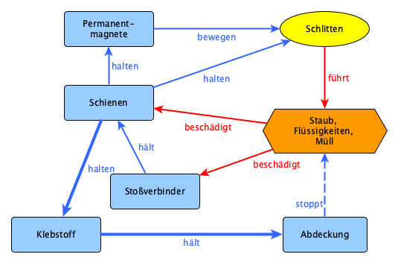
Aufgaben:
1) Wie kann es verhindert werden, dass der Schlitten Staub, Flüssigkeiten und Müll vor sich her schiebt?
2) Wie kann es verhindert werden, dass Staub, Flüssigkeiten und Müll die Schienen beschädigen?
3) Wie kann es verhindert werden, dass Staub, Flüssigkeiten und Müll die Stoßverbinder beschädigen?
4) Wie kann die Abdeckung besser Staub, Flüssigkeiten, Müll abhalten?
5) Wie kann das Halten des Klebstoffes im Demontagefall gemindert werden?
5.1) Wie kann die Interaktion „halten“ zwischen Schienen und Klebstoff gemindert werden?
5.2) Wie kann die Interaktion „hält“ zwischen Klebstoff und Abdeckung gemindert werden?
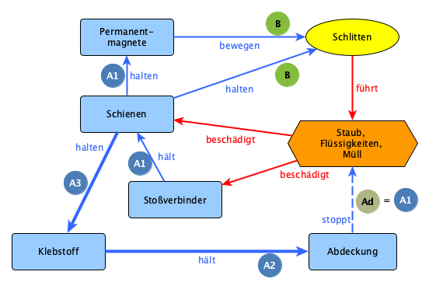
Aufgaben aus inkrementeller Verbesserung:
1) Wie kann es verhindert werden, dass der Schlitten Staub, Flüssigkeiten und Müll vor sich her schiebt?
2) Wie kann es verhindert werden, dass Staub, Flüssigkeiten und Müll die Schienen beschädigen?
3) Wie kann es verhindert werden, dass Staub, Flüssigkeiten und Müll die Stoßverbinder beschädigen?
4) Wie kann die Abdeckung besser Staub, Flüssigkeiten, Müll abhalten?
5) Wie kann das Halten des Klebstoffes im Demontagefall gemindert werden?
5.1) Wie kann die Interaktion „halten“ zwischen Schienen und Klebstoff gemindert werden?
5.2) Wie kann die Interaktion „hält“ zwischen Klebstoff und Abdeckung gemindert werden?

Funktion-Kosten-Diagramm
Beispiel für ein Funktion über Kosten Diagramm
Funktionsträger | Kosten | Kosten norm. | Funktion | Funktion norm.
Permanentmagnete | 25.00 | 6.8 | 5.00 | 5.6
Schiene | 35.00 | 9.5 | 9.00 | 10.0
Stoßverbinder | 29.00 | 7.8 | 3.00 | 3.3
Klebstoff | 37.00 | 10.0 | 2.00 | 2.2
Abdeckung | 13.00 | 3.5 | 3.00 | 3.3
 |  | 0.0 |  | 0.0
 |  | 0.0 |  | 0.0
 |  | 0.0 |  | 0.0 | 0.0001 | 5
 |  | 0.0 |  | 0.0 | 1 | 5
 |  | 0.0 |  | 0.0 | 2 | 5
 |  | 0.0 |  | 0.0 | 3 | 5
 |  | 0.0 |  | 0.0 | 4 | 5
 |  | 0.0 |  | 0.0 | 5 | 5
 |  | 0.0 |  | 0.0 | 6 | 5
 |  | 0.0 |  | 0.0 | 7 | 5
 |  | 0.0 |  | 0.0 | 8 | 5
 |  | 0.0 |  | 0.0 | 9 | 5
 |  | 0.0 |  | 0.0 | 10 | 5
 |  | 0.0 |  | 0.0
 |  | 0.0 |  | 0.0
 |  | 0.0 |  | 0.0
 |  | 0.0 |  | 0.0
 |  | 0.0 |  | 0.0
 |  | 0.0 |  | 0.0
 |  | 0.0 |  | 0.0
 |  | 0.0 |  | 0.0
 |  | 0.0 |  | 0.0
Aufgaben aus wertanalytischer Betrachtung:
1) Wie können die Kosten der Schienen reduziert werden?
2) Wie können die Kosten der Permanentmagnete reduziert werden?
3) Wie kann die Abdeckung mehr Funktionalität auf sich vereinen?
4) Wie können die Stoßverbinder entfallen?
5) Wie kann der Klebstoff entfallen?
 |  | 0.0 |  | 0.0
 |  | 0.0 |  | 0.0
 |  | 0.0 |  | 0.0

Trimm-Modell Grafisch
Systemelement
Nützliche Wirkung - normal
Schädliche Wirkung
Supersystemelement
Nützliche Wirkung - ungenügend

Ziel
Nützliche Wirkung - übermäßig

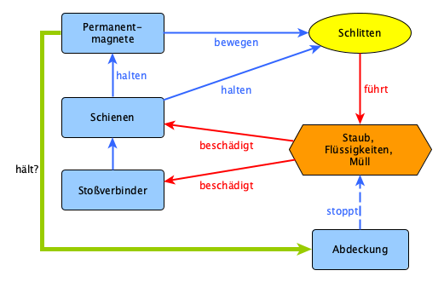

Trimm-Aufgaben:
1) Wie können die Permanentmagnete die Abdeckung halten?
Lösungsideen:
zu 1) Magnetische Abdeckung

